关系图
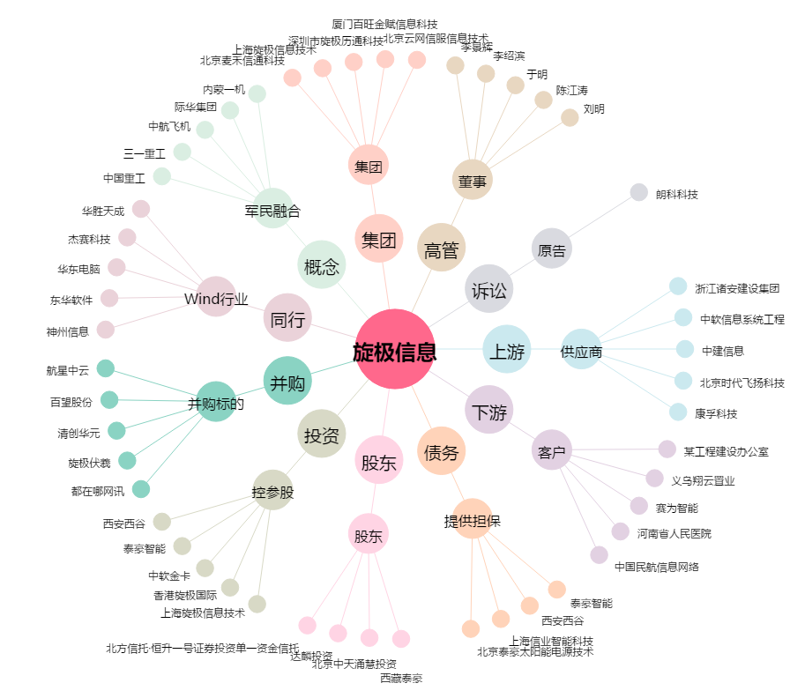
旋极信息[300324.SZ] - 关系概览图

